Tarea 1
 | Comentario
1. ¿Por qué no se pueden aplicar las prácticas de diseño de pruebas inmediatamente después de recibir los requisitos?
No se debe aplicar las prácticas de diseño de pruebas inmediatamente debido a que normalmente los requisitos al inciio no están completos o no están bien definidos, con el tiempo pueden existir cambios importantes en los requisitos por lo que es importante esperar a que estén completos para aplicar las pruebas y no tener que rediseñarlas.
2. ¿En qué situaciones pueden existir las clases de equivalencia y los valores límite por separado? Explica tu respuesta y da ejemplos.
Las clases de equivalencia y los valores límite pueden aplicarse por separado cuando el sistema requiere un enfoque específico, por emeplo: si se necesita evaluar cómo responde el sistema a los valores extremos o si el comportamiento se distingue principalmente en los límites de un rango, se utilizan los valores límitel. Si el sistema tiene muchas condiciones similares dentro de un mismo rango, las clases de equivalencia serán la estrategia preferida.
3. ¿Qué es la equivalencia? ¿Qué es una clase de equivalencia?
La equivalencia se refiere a la idea de que un conjunto de entradas o condiciones puede comportarse de manera similar en términos de la salida o el comportamiento del sistema bajo prueba. En otras palabras, se asume que si un valor dentro de un determinado conjunto o rango de valores funciona correctamente, los demás valores dentro de ese conjunto también deberían funcionar de manera similar, por lo que no es necesario probar todos los posibles valores individualmente.Las clases de equivalencia son un método de partición de los posibles valores de entrada en subconjuntos donde todos los valores dentro de una clase se comportan de manera similar, es decir, deberían producir el mismo resultado en el sistema bajo prueba. La idea es seleccionar un representante de cada clase y probarlo en lugar de probar todos los valores posibles.
4. ¿Es posible excluir comprobaciones en medio del rango en favor de las comprobaciones en los límites dentro del rango? Explica tu respuesta.
Sí, es posible excluir comprobaciones dentro del rango en favor de las comprobaciones en los límites, y esto es algo que se hace en algunas optimizaciones de algoritmos, especialmente en casos donde hay fechas límite, ya que con esto se ahorra tiempo y recursos.
5. Imagina que debes probar un formulario donde cada campo tiene un validador. El resultado del trabajo del formulario depende de la combinación de datos en los campos. ¿Qué prácticas de diseño de pruebas se deben utilizar y por qué? Explica tu respuesta.
Se deben aplicar prácticas de diseño de pruebas sistemáticas para asegurar una cobertura adecuada ya que cada campo tiene un validador.
6. Explica las formas en las que puedes optimizar la cantidad de pruebas al trabajar con tablas de decisiones. Explica tu respuesta.
Las tablas de decisiones son una herramienta útil para representar lógicas complejas de toma de decisiones que dependen de varias condiciones. En el contexto de diseño de pruebas, una tabla de decisiones puede ayudar a determinar qué combinaciones de condiciones deben ser probadas
7. Describe las diferencias entre una lista de comprobación y los casos de prueba; proporciona ejemplos de dónde se utilizan ambos.
Una lista de comprobación (checklist) es un conjunto de ítems generales que se utilizan para verificar rápidamente que ciertos aspectos clave de un sistema han sido revisados, sin entrar en demasiados detalles. En cambio, un caso de prueba (test case) es un documento más detallado que describe de manera específica los pasos a seguir, los datos de entrada, las condiciones iniciales y los resultados esperados para validar una funcionalidad particular. Las listas de comprobación suelen utilizarse en revisiones rápidas o pruebas de humo (smoke testing), como verificar que una pantalla de login tenga todos sus elementos visibles y funcionales. Por otro lado, los casos de prueba se emplean en pruebas más formales y profundas. Ejemplo de lista de comprobación: Para una pantalla de inicio de sesión, una checklist podría incluir ítems como: verificar que el campo de usuario permita ingresar texto, que el campo de contraseña oculte los caracteres, que el botón de "Iniciar sesión" se habilite al llenar ambos campos, y que aparezca un mensaje de error si las credenciales son incorrectas. Ejemplo de caso de prueba: Para validar el inicio de sesión exitoso, un caso de prueba indicaría: ingresar a la página de login, escribir un correo y contraseña válidos, hacer clic en "Iniciar sesión", y verificar que el usuario sea redirigido correctamente al panel principal, confirmando que el sistema respondió como se esperaba.
8. ¿Cuál es la forma correcta de hacer un informe de errores? ¿Qué elementos de un informe de errores son necesarios? ¿Por qué?
Elementos Necesarios en un Informe de Errores: ID del error y título: Para una rápida identificación y referencia. Descripción detallada: Para explicar el problema de forma clara y precisa. Pasos para reproducir: Para que los desarrolladores puedan replicar el error. Resultado esperado: Para entender lo que se esperaba que sucediera. Resultado real: Para identificar cómo se comportó realmente el sistema. Impacto: Para priorizar la corrección del error según su gravedad. Entorno de prueba: Para proporcionar contexto sobre las condiciones en las que ocurrió el error. Registros de error y capturas de pantalla: Para dar más contexto y evidencia del error. Posibles soluciones o comentarios adicionales (opcional): Para ayudar a guiar la investigación de la causa. ¿Por qué son necesarios estos elementos? Claridad y precisión: Un informe detallado y bien estructurado asegura que el equipo de desarrollo entienda completamente el problema y pueda replicarlo con facilidad. Esto reduce el tiempo de diagnóstico y solución del error. Priorización: Incluir el impacto y la gravedad permite que los equipos de desarrollo prioricen los errores más críticos y urgentes. Facilita la colaboración: Ofrecer un informe estructurado facilita la comunicación entre los equipos de QA, desarrollo y soporte, evitando malentendidos y errores adicionales.
9. ¿Cuáles son las reglas para escribir un título de informe de errores? ¿Qué pasa si se te ocurre un mal título?
El título de un informe de errores es un elemento esencial porque debe transmitir de manera concisa el problema que se está reportando. Un buen título facilita la identificación rápida del error y ayuda a los equipos a priorizar y gestionar mejor los problemas. Si el título del informe de errores es confuso, vago o demasiado genérico, pueden surgir varios problemas: Confusión o malentendidos: Un mal título puede llevar a que el equipo de desarrollo no entienda el problema de inmediato, lo que puede causar demoras en la identificación y corrección del error. Ejemplo: Si un título es demasiado general como "Error en la aplicación", los desarrolladores pueden perder tiempo investigando problemas que no son relevantes o incluso interpretar mal el área del sistema afectada. Retraso en la resolución del problema: Un título inadecuado puede dificultar la prioridad del error. Los errores no siempre se pueden resolver de manera eficiente si el equipo no sabe rápidamente qué componente o función está involucrada. Ejemplo: "El sistema no funciona" no brinda información suficiente para que el equipo de desarrollo lo clasifique y lo aborde de forma efectiva. Dificultad para filtrar y buscar errores: Si los informes de errores no tienen títulos claros y consistentes, puede ser difícil buscar, filtrar y clasificar los errores en un sistema de seguimiento de fallos (como Jira, Bugzilla, etc.). Ejemplo: Si un proyecto tiene cientos de informes con títulos vagos como "Error en el sistema", "Problema con el formulario" o "Fallo en la carga", encontrar un error específico será una tarea engorrosa. Inconsistencia: Títulos poco específicos pueden generar inconsistencia en los informes. Esto puede dificultar la colaboración entre los miembros del equipo, ya que algunos informes podrían ser más fáciles de interpretar que otros. Ejemplo: Un informe titulado "Error de registro de usuario" puede ser ambiguo si el error involucra fallos en la validación de la contraseña,
10. ¿En qué consiste la arquitectura de aplicaciones cliente-servidor? Describe brevemente la funcionalidad de cada elemento.
Funcionamiento básico de la arquitectura cliente-servidor Solicitud del cliente: El cliente envía una solicitud al servidor. Esto puede ser una solicitud HTTP (en una aplicación web), una consulta a la base de datos o cualquier tipo de pedido de recursos. Procesamiento en el servidor: El servidor recibe la solicitud y realiza el procesamiento necesario. Esto puede incluir la consulta a una base de datos, la ejecución de algún cálculo o la validación de la información. Respuesta del servidor: El servidor envía una respuesta al cliente. Esta respuesta puede ser la información solicitada, una confirmación de acción realizada o un mensaje de error si algo no ha salido como se esperaba. Interacción con el usuario: El cliente recibe la respuesta del servidor y la presenta al usuario de una forma comprensible. Si la respuesta requiere de alguna acción adicional, el cliente puede volver a hacer una solicitud al servidor.
11. Describe los pasos para procesar la solicitud después de introducir esta URL en la barra de direcciones del navegador: https://google.com.
Descomposición de la URL: El navegador identifica el protocolo y dominio. Resolución de DNS: El navegador obtiene la dirección IP de google.com. Conexión TCP/IP: Establecimiento de la conexión con el servidor de Google. Negociación SSL/TLS: Cifrado seguro de la conexión (por HTTPS). Solicitud HTTP GET: El navegador envía la solicitud para obtener la página web. Procesamiento en el servidor: Google procesa la solicitud y genera la respuesta. Recepción de la respuesta HTTP: El navegador recibe el contenido HTML de la página de inicio. Carga de recursos adicionales: El navegador solicita otros recursos necesarios (imágenes, CSS, JS). Renderización: El navegador muestra la página web en pantalla. C23Interacción: El usuario puede interactuar con la página, generando nuevas solicitudes si es necesario.
12. ¿Qué es un caché? ¿Por que se necesita? ¿Qué regla se debe seguir cuando se trabaja con un caché en las pruebas?
El caché es un mecanismo de almacenamiento temporal utilizado para guardar datos de forma que se puedan recuperar rápidamente cuando se necesiten nuevamente. Este almacenamiento puede ser de diversos tipos, como en la memoria RAM o en disco, dependiendo del tipo de caché. Su propósito es mejorar el rendimiento al reducir la necesidad de realizar operaciones costosas, como acceder a una base de datos, leer un archivo desde el disco o hacer una solicitud a un servidor remoto. En el contexto de la computación y las aplicaciones, un caché puede almacenar: Respuestas de una API. Consultas a bases de datos. Archivos estáticos como imágenes, hojas de estilo CSS y scripts JavaScript. Páginas web. El caché almacena versiones de los datos que pueden ser reutilizadas, de modo que la próxima vez que se necesiten, se puedan obtener más rápido, sin tener que volver a generar o recuperar los datos desde su origen original.Cuando se trabaja con caché en el contexto de pruebas de software, hay una regla importante que debe seguirse para asegurar que las pruebas sean confiables y representativas del comportamiento real del sistema. La regla es: "Asegurarse de que el caché esté limpio o deshabilitado antes de realizar pruebas."
13. Responde las preguntas sobre los protocolos HTTP y HTTPS: - ¿Cuál es la diferencia entre HTTP y HTTPS? ¿Cuándo no deberías usar HTTP? - ¿Qué componentes conforman una solicitud HTTP y de qué es responsable cada uno? - ¿Qué métodos HTTP conoces? ¿De qué se encargan? Da ejemplos sobre la aplicación de diferentes métodos. - ¿Qué es un código de respuesta HTTP? ¿Qué códigos existen?
Diferencia entre HTTP y HTTPS: HTTPS proporciona cifrado y seguridad a través de SSL/TLS, mientras que HTTP no lo hace. No debes usar HTTP cuando se manejan datos sensibles, ya que no es seguro. Componentes de una solicitud HTTP: Métodos HTTP, URL, versión del protocolo, encabezados HTTP y cuerpo de la solicitud (si aplica). Métodos HTTP: GET, POST, PUT, DELETE, PATCH, HEAD, OPTIONS, TRACE. Cada uno tiene funciones específicas como recuperar, crear, actualizar o eliminar recursos. Códigos de respuesta HTTP: Los códigos indican el resultado de la solicitud. Se dividen en categorías: 2xx (éxito), 3xx (redirección), 4xx (errores del cliente) y 5xx (errores del servidor).
14. Describe de qué componentes puede consistir una URL. ¿De qué es responsable cada uno?
Los componentes de una URL: Protocolo: Define cómo se comunica el cliente y el servidor (ej. http, https). Dominio: Identifica el servidor que aloja el recurso. Puerto: Especifica el puerto de comunicación en el servidor (opcional, se usa un valor por defecto si no se indica). Ruta: Indica la ubicación exacta del recurso en el servidor. Consulta: Contiene parámetros adicionales que pueden influir en el recurso solicitado (opcional). Fragmento: Hace referencia a una sección dentro de un recurso, utilizado para navegación interna (opcional). Cada uno de estos componentes es importante para especificar correctamente la ubicación de un recurso en la web y cómo interactuar con él.
15. ¿Qué tipos de aplicaciones móviles existen? ¿Cuál es la peculiaridad de cada uno?
Aplicaciones Nativas: Específicas para una plataforma. Mejor rendimiento y acceso a recursos del dispositivo. Aplicaciones Híbridas: Desarrollo con tecnologías web, pero empaquetadas como aplicaciones móviles. Multiplataforma, pero rendimiento y acceso a recursos limitados. Aplicaciones Web: Accesibles a través de un navegador. No requieren instalación, pero dependen de la conexión a internet y tienen acceso limitado a recursos nativos. Aplicaciones Progresivas (PWA): Son aplicaciones web mejoradas que funcionan como nativas, pueden instalarse y funcionar offline. Funcionalidad sin conexión y accesibles desde el navegador. Aplicaciones de Plataforma Cruzada: Un solo conjunto de herramientas para múltiples plataformas. Rendimiento mejorado en comparación con las híbridas, pero no siempre tan eficiente como las nativas.
16. ¿En qué se diferencia un emulador de un dispositivo real? Describe brevemente las ventajas y desventajas de ambos al momento de realizar pruebas.
Emuladores son ideales para pruebas iniciales, pruebas rápidas, y situaciones donde se necesiten múltiples configuraciones de dispositivo sin tener que poseer el hardware físico. Dispositivos reales son necesarios para realizar pruebas finales, validar el comportamiento de la aplicación en condiciones reales, y verificar el rendimiento y la interacción del usuario de manera precisa. Idealmente, en un ciclo de pruebas completo, se debe utilizar una combinación de ambos, comenzando con emuladores para pruebas preliminares y utilizando dispositivos reales para validaciones finales.
17. Comprueba si hay errores en JSON. De ser así, adjunta la versión correcta del archivo.
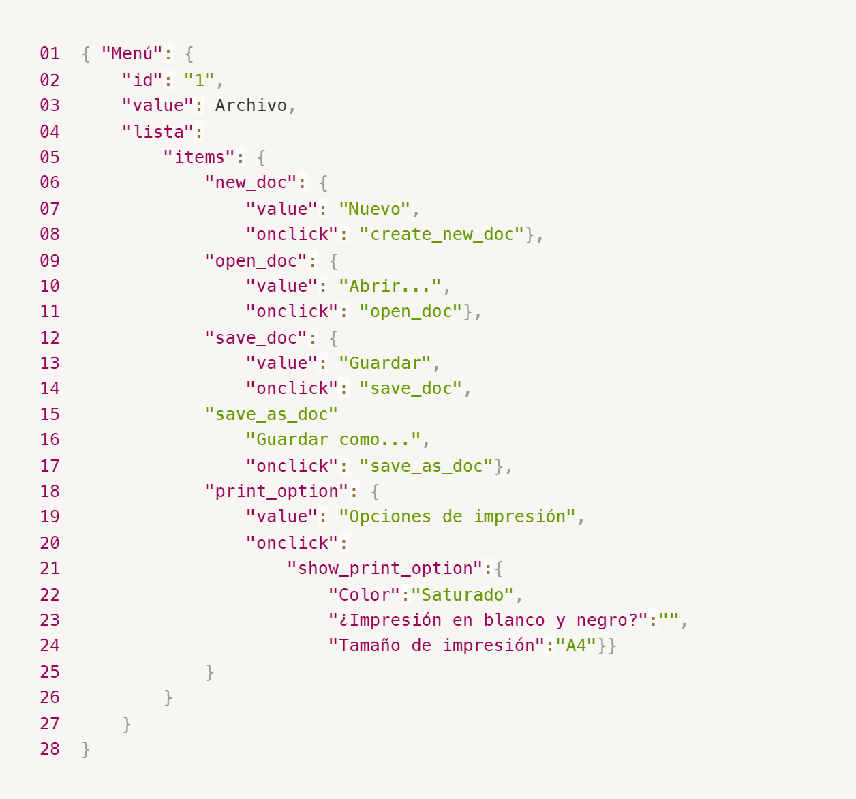
Enlace a la ilustración:
https://practicum-content.s3.us-west-1.amazonaws.com/new-markets/qa-final-project/ESP/7.1.1_esp.png
{ "Menú": { "id": "1", "value": "Archivo", "lista": { "items": { "new_doc": { "value": "Nuevo", "onclick": "create_new_doc" }, "open_doc": { "value": "Abrir...", "onclick": "open_doc" }, "save_doc": { "value": "Guardar", "onclick": "save_doc" }, "save_as_doc": { "value": "Guardar como...", "onclick": "save_as_doc" }, "print_option": { "value": "Opciones de impresión", "onclick": "show_print_option" }, "show_print_option": { "Color": "Saturado", "¿Impresión en blanco y negro?": "", "Tamaño de impresión": "A4" } } } } }
18. ¿Qué es una base de datos relacional? ¿En qué se diferencia de una no relacional?
Bases de datos relacionales son ideales para aplicaciones que requieren una estructura organizada y transacciones confiables, como sistemas de gestión empresarial, aplicaciones bancarias y de contabilidad. Bases de datos no relacionales son más adecuadas para aplicaciones que manejan grandes volúmenes de datos no estructurados, como redes sociales, análisis de big data, y aplicaciones en tiempo real donde se necesita alta escalabilidad y flexibilidad. La elección entre una base de datos relacional y una no relacional dependerá de los requisitos específicos de la aplicación, como la complejidad de los datos, el rendimiento necesario, y las necesidades de escalabilidad.
19. Escribe qué tipos de JOIN existen. ¿Cuál es la característica de cada uno?
INNER JOIN: Este tipo de unión devuelve solo las filas que tienen coincidencias en ambas tablas. Si no hay coincidencia entre las tablas, la fila no se incluye en el resultado. Es el tipo de JOIN más utilizado y se aplica cuando solo te interesan los registros que tienen coincidencias en ambas tablas. LEFT JOIN (o LEFT OUTER JOIN): Este tipo de unión devuelve todas las filas de la tabla izquierda (la primera tabla mencionada), y las filas coincidentes de la tabla derecha. Si no hay coincidencia en la tabla derecha, las columnas de la tabla derecha se completan con NULL. Asegura que todos los registros de la tabla izquierda estén presentes, incluso si no hay coincidencia en la tabla derecha. RIGHT JOIN (o RIGHT OUTER JOIN): A la inversa del LEFT JOIN, el RIGHT JOIN devuelve todas las filas de la tabla derecha (la segunda tabla mencionada), y las filas coincidentes de la tabla izquierda. Si no hay coincidencia en la tabla izquierda, las columnas de la tabla izquierda se completan con NULL. Este JOIN es útil cuando quieres asegurarte de incluir todos los registros de la tabla derecha, incluso si no hay coincidencias en la tabla izquierda. FULL OUTER JOIN: Devuelve todas las filas de ambas tablas, con las filas coincidentes donde las claves coinciden. Si no hay coincidencias en alguna de las tablas, las columnas correspondientes se completan con NULL. Es una combinación de LEFT JOIN y RIGHT JOIN y es útil cuando se desea mostrar todos los registros de ambas tablas, independientemente de si tienen coincidencias. CROSS JOIN: Devuelve el producto cartesiano de ambas tablas, es decir, todas las combinaciones posibles entre las filas de ambas tablas. Este tipo de JOIN no requiere ninguna condición y puede generar una gran cantidad de resultados, especialmente si ambas tablas son grandes. SELF JOIN: En este tipo de unión, una tabla se une consigo misma. Se utiliza para encontrar relaciones entre registros de la misma tabla, como en casos donde una tabla contien
Datos de origen para las siguientes tareas Estás probando un servicio que entrega comida en 30 minutos. Por ahora es una pequeña empresa, así que solo estás trabajando con cuatro tablas: Pedidos: todos los pedidos entregados ORDERS_ID: ID de pedidos, int USER_ID: ID de usuarios y usuarias, int EMPLOYEE_ID: ID de empleados y empleadas, int DELIVERY_TIME: tiempo de entrega en minutos, int ITEMS: lista de artículos, char Users: usuarios y usuarias USER_ID: ID de usuarios y usuarias, int FULL_NAME: nombre completo del usuario o usuaria, char PHONE: número de teléfono del usuario o usuaria, char ADDRESS: dirección del usuario o usuaria, char Employees: empleados y empleadas EMPLOYEE_ID: ID de empleado o empleada, int FIRST_NAME: nombre del empleado o empleada, char LAST_NAME: apellido del empleado o empleada, char PHONE: número de teléfono del empleado o empleada, char JOB_ID: ID de especialización, int Jobs: tipos de trabajo en el servicio JOB_ID: ID de especialización, int JOB_TYPE: tipo de especialización, char HOURS: número de horas de trabajo por semana, int SALARY: el salario de un empleado o empleada con la especialización dada en ---, int

Enlace a la ilustración:
https://practicum-content.s3.us-west-1.amazonaws.com/new-markets/qa-final-project/US/7.1.1.2.png?etag=ada7cdcd281a6997ea8d44e2b4a69204

20. El servicio de soporte ha recibido muchas quejas de que los pedidos que llevan arroz tardan una hora en ser entregados, aunque el servicio promete entregar en 30 minutos. Comprueba si los repartidores o repartidoras realmente se están retrasando. Selecciona todos los pedidos que tengan al menos un artículo, "arroz", y un tiempo de entrega superior a 30 minutos. La tabla resultante debe tener las ID de pedido y de repartidor o repartidora. Adjunta la solicitud SQL en la respuesta.
SELECT P.ORDERS_ID, P.EMPLOYEE_ID FROM Pedidos P JOIN Items I ON P.ORDERS_ID = I.ORDERS_ID WHERE I.ITEMS LIKE '%arroz%' AND P.DELIVERY_TIME > 30;
21. La gerencia sugirió agregar una nueva característica al producto: el monitoreo que muestra los clientes más activos a lo largo del tiempo de operación de la empresa. Asegúrate de que la lista de usuarios y usuarias se muestre correctamente. En esta etapa de desarrollo, basta con comprobar solamente las ID de los y las clientes. Elige los cinco clientes o clientas más activos por número de pedidos. Muestra en la tabla resultante la ID de cada usuario o usuaria y el número de pedidos. Ordena los datos en orden descendente por el número de pedidos y selecciona los cinco clientes o clientas más activos. Adjunta la solicitud SQL en la respuesta.
SELECT P.USER_ID, COUNT(P.ORDERS_ID) AS Number_of_Orders FROM Pedidos P GROUP BY P.USER_ID ORDER BY Number_of_Orders DESC LIMIT 5;
22. Llegó un informe de errores del departamento de contabilidad: los salarios de los empleados y empleadas se calcularon de forma incorrecta. Resultó que casi todos los errores en los cálculos se encontraban en las hojas de cálculo de la gerencia. Muestra una lista de las ID de todos los empleados y empleadas que tienen "gerencia" como especialización, con un salario de más de $70,000. Adjunta la solicitud SQL en la respuesta.
SELECT E.EMPLOYEE_ID FROM Employees E JOIN Jobs J ON E.JOB_ID = J.JOB_ID WHERE J.JOB_TYPE = 'gerencia' AND J.SALARY > 70000;
23. Examina las siguientes tres situaciones y responde la pregunta: ¿vale la pena escribir pruebas automatizadas en este caso? Explica tu respuesta. 1) El proyecto existe desde hace mucho tiempo y se han escrito muchas pruebas manuales para el mismo. 2) El proyecto es temporal: solo durará algunos meses. 3) El proyecto es inestable: las características se cambian con frecuencia.
Proyectos estables y grandes: La automatización de pruebas tiene un gran valor, especialmente si las pruebas manuales son tediosas o difíciles de mantener. Proyectos temporales: Las pruebas manuales son probablemente la mejor opción debido a la corta duración del proyecto. Proyectos inestables: La automatización puede ser útil solo para áreas clave que no cambian frecuentemente; de lo contrario, puede no ser rentable debido a la constante actualización de las pruebas. En cada caso, la decisión debe basarse en la relación costo-beneficio de la automatización y la naturaleza del proyecto.

